Sheet1
 | layout data |  | layout requirement?
 | via number | total length（mil） | via number | total length（mil）
SOC_DSI0_CLK_N | 3 | 8507.39 | <=3 | 8502-8507 | 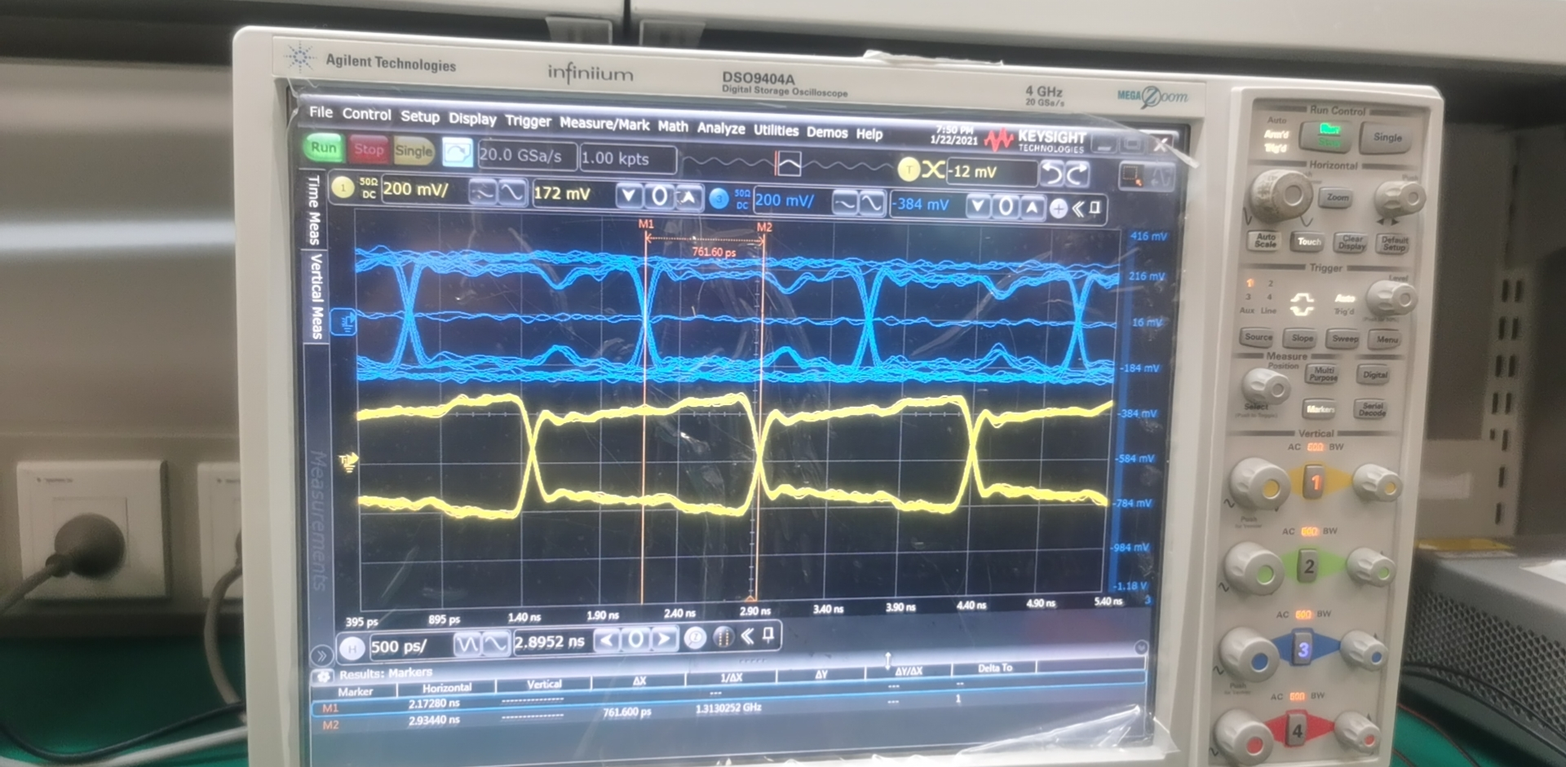
SOC_DSI0_CLK_P | 3 | 8507.07 | <=3 | 8502-8507
SOC_DSI0_DATA0_N | 3 | 8507.35 | <=3 | 8502-8507
SOC_DSI0_DATA0_P | 3 | 8507.19 | <=3 | 8502-8507
SOC_DSI0_DATA1_N | 3 | 8507.75 | <=3 | 8502-8507
SOC_DSI0_DATA1_P | 3 | 8507.64 | <=3 | 8502-8507
SOC_DSI0_DATA2_N | 3 | 8507.05 | <=3 | 8502-8507
SOC_DSI0_DATA2_P | 3 | 8507.73 | <=3 | 8502-8507
SOC_DSI0_DATA3_N | 3 | 8507.71 | <=3 | 8502-8507
SOC_DSI0_DATA3_P | 3 | 8507.05 | <=3 | 8502-8507
SOC_DSI1_CLK_N | 3 | 5958.74 | <=3 | 8502-8507 | 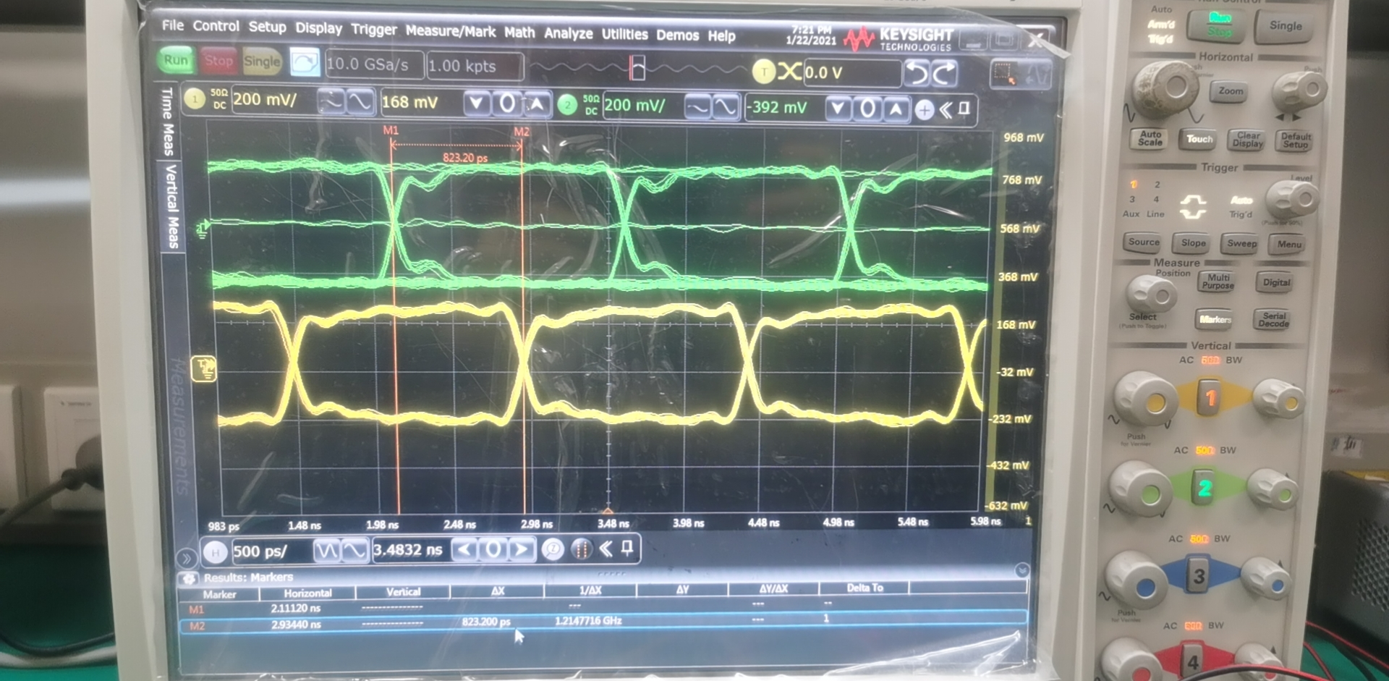
SOC_DSI1_CLK_P | 3 | 5958.15 | <=3 | 8502-8507
SOC_DSI1_DATA0_N | 3 | 5958.35 | <=3 | 8502-8507
SOC_DSI1_DATA0_P | 3 | 5958.51 | <=3 | 8502-8507
SOC_DSI1_DATA1_N | 3 | 5958.63 | <=3 | 8502-8507
SOC_DSI1_DATA1_P | 3 | 5958.19 | <=3 | 8502-8507
SOC_DSI1_DATA2_N | 3 | 5958.4 | <=3 | 8502-8507
SOC_DSI1_DATA2_P | 3 | 5958.62 | <=3 | 8502-8507
SOC_DSI1_DATA3_N | 3 | 5958.43 | <=3 | 8502-8507
SOC_DSI1_DATA3_P | 3 | 5958.4 | <=3 | 8502-8507

Try1 |  |  | add flywire | Total length（mil）
SOC_DSI1_CLK_N | 3 | 5958.74 | 2519 | 8477.74 | no improve 49fps is OK 52/56/60 fps is NG
SOC_DSI1_CLK_P | 3 | 5958.15 | 2519 | 8477.15
SOC_DSI1_DATA0_N | 3 | 5958.35 | 2519 | 8477.35
SOC_DSI1_DATA0_P | 3 | 5958.51 | 2519 | 8477.51
SOC_DSI1_DATA1_N | 3 | 5958.63 | 2519 | 8477.63
SOC_DSI1_DATA1_P | 3 | 5958.19 | 2519 | 8477.19
SOC_DSI1_DATA2_N | 3 | 5958.4 | 2519 | 8477.4
SOC_DSI1_DATA2_P | 3 | 5958.62 | 2519 | 8477.62
SOC_DSI1_DATA3_N | 3 | 5958.43 | 2519 | 8477.43
SOC_DSI1_DATA3_P | 3 | 5958.4 | 2519 | 8477.4

